ビルトインWEBサーバー
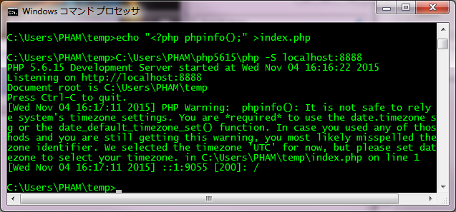
PHP Built-in Server

1番 | 説明＿http://php.net/manual/ja/features.commandline.webserver.php

 | PHP 5.4.0 から、CLI SAPI にはウェブサーバーの機能が組み込まれるようになりました。 |  |  |  | ※CLI: Command Line Interpreter/Interface
 |  |  |  |  | ※SAPI: Server Application Programming Interface
 | このウェブサーバーは、アプリケーション開発の支援用として設計されたものです。 テスト用に使ったり、制約のある環境でアプリケーションをデモするために使ったりすることもできるでしょう。 あらゆる機能を兼ね備えたウェブサーバーを目指したものではないので、 公開ネットワーク上で使ってはいけません。
 | 原因：安定性の懸念を高め、クラッシュやメモリリークを処理することができない場合がある
 | このWEBサーバーは、アプリケーション開発の支援用として設計されたものです。 テスト用に使ったり、制約のある環境でアプリケーションをデモするために使ったりすることもできるでしょう。 あらゆる機能を兼ね備えたWEBサーバーを目指したものではないので、 公開ネットワーク上で使ってはいけません。
 | 原因：安定性の懸念を高め、クラッシュやメモリーリークを処理することができない場合がある

2番 | 起動のさせ方の例
 | コマンドで↓のコマンドを実行する

 | mkdir C:\Users\[youracc]\temp
 | cd C:\Users\[youracc]\temp |  |  | ※テンポラリーフォルダーに移動

 | echo <?php phpinfo(); > index.php |  |  | ※テストphpファイルを作成

 | C:\Users\[youracc]\php5615\php -S localhost:8888 |  |  | ※ビルトインWEBサーバー起動

 |  | ホスト：localhost, 0.0.0.0など | ポート番号: 8888

 | コマンドの結果を確認する
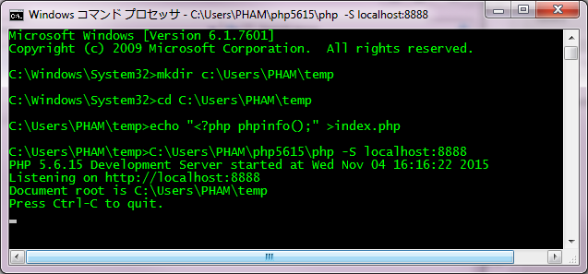

 | ブラウザーで"localhost:8888"を入力すると、↓の結果が表示する

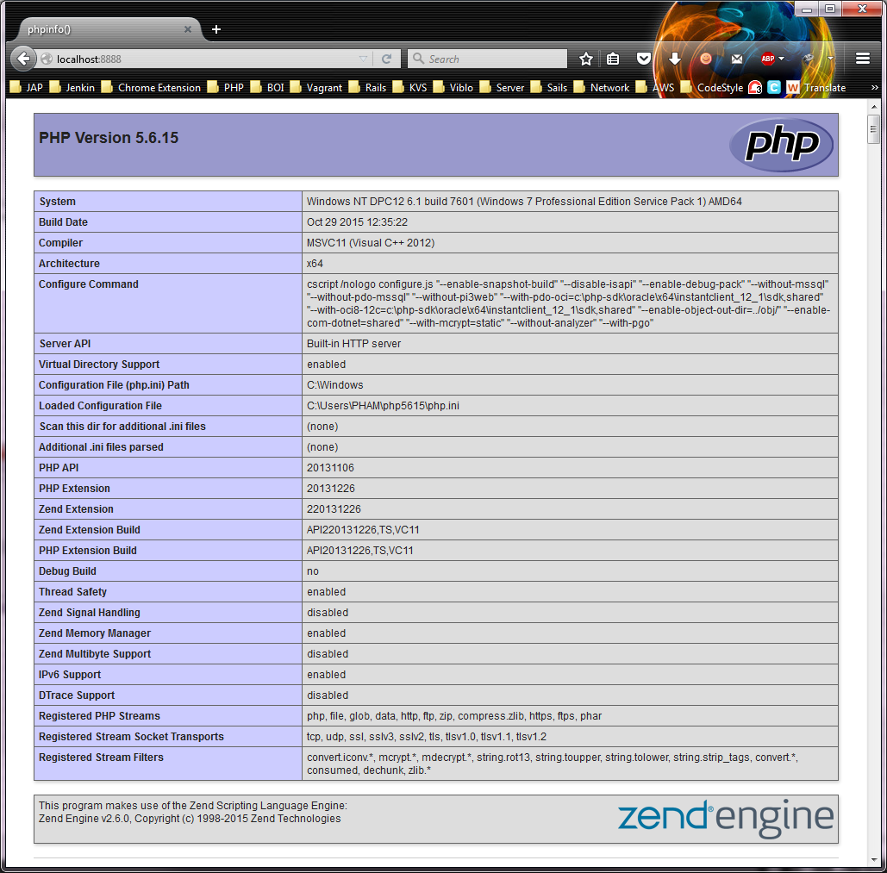

 | サーバーを止めたい時は、Ctrl+C を押下する

